상품제안서
다용도 눈높이 독서대 L사이즈 | 상품코드: F26398

 |  |  |  |  |  |  | 02-412-0044 | www.easy1.co.kr
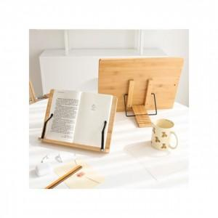

【상세/제작정보】 | 고정클립 구성품은 배송시 파손가능성이있어 별도 직접조립해야하는 제품입니다.

【인쇄/포장옵션】 | / 포장불가능

【공급단가】 | 수량 | 10~ | 20~ | 30~ | 50~ | 100~
*VAT별도 | 단가 | 13,620원 | 13,400원 | 13,080원 | 12,750원 | 12,530원

【상품 URL】 | http://www.easy1.co.kr/src/goods_detail.php?gdno=26398

